关系图
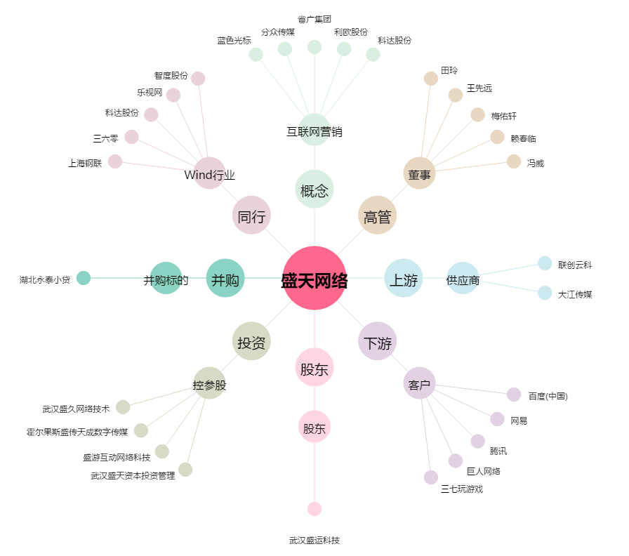
盛天网络[300494.SZ] - 关系概览图

